OBS_INTERNAS
 | REPORTE FOTOGRÁFICO - Observaciones Internas
Nombre de la Estacion: | CULLHUAY
Nombre de Localidad: | HUAROS
Fecha: | 11/06/2026 - 11/06/2026
Direccion: | CENTRO POBLADO CULLHUAY
ID site: | LI4354
CRQ: | CRQ000000081433
Letrero de Localidad beneficiaria o GPS
 |  | 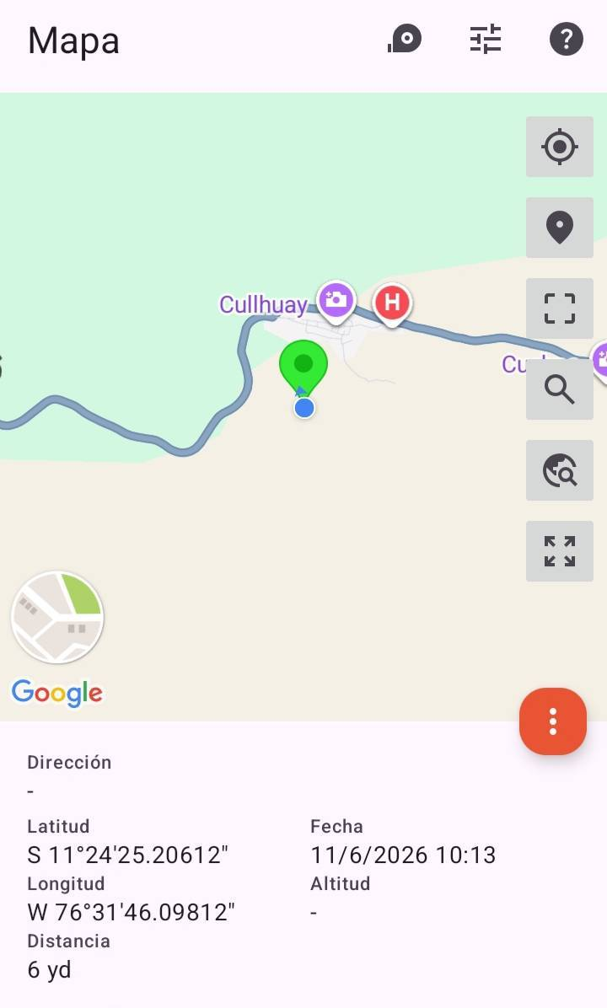

PAREDES Y COLUMNAS CON FISURAS |  |  |  | CRITICIDAD | MEDIA
FOTO 1 |  |  | FOTO 2 |  | FOTO 3
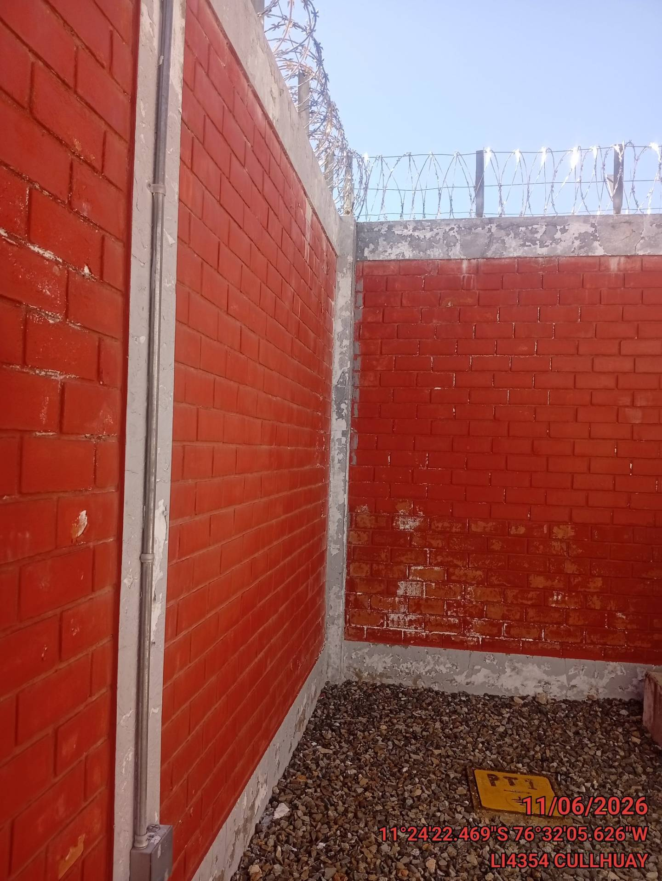 |  |  | 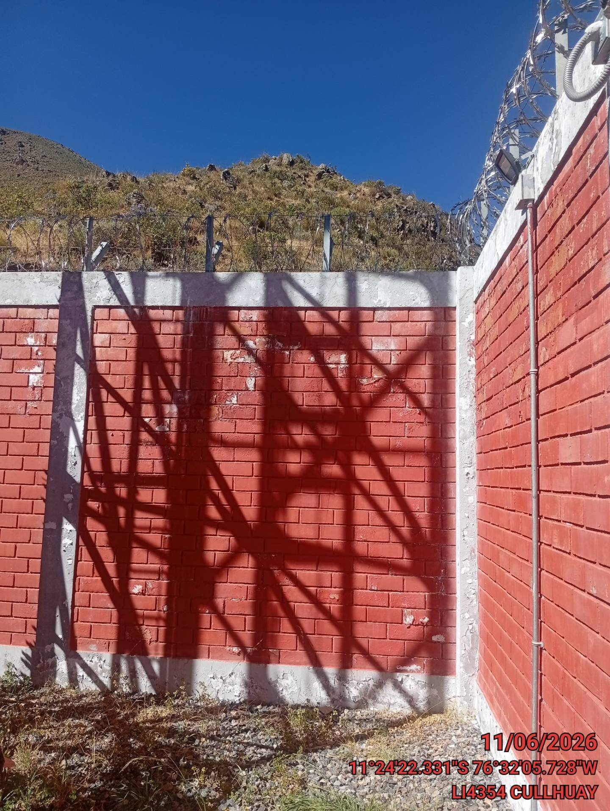 |  | 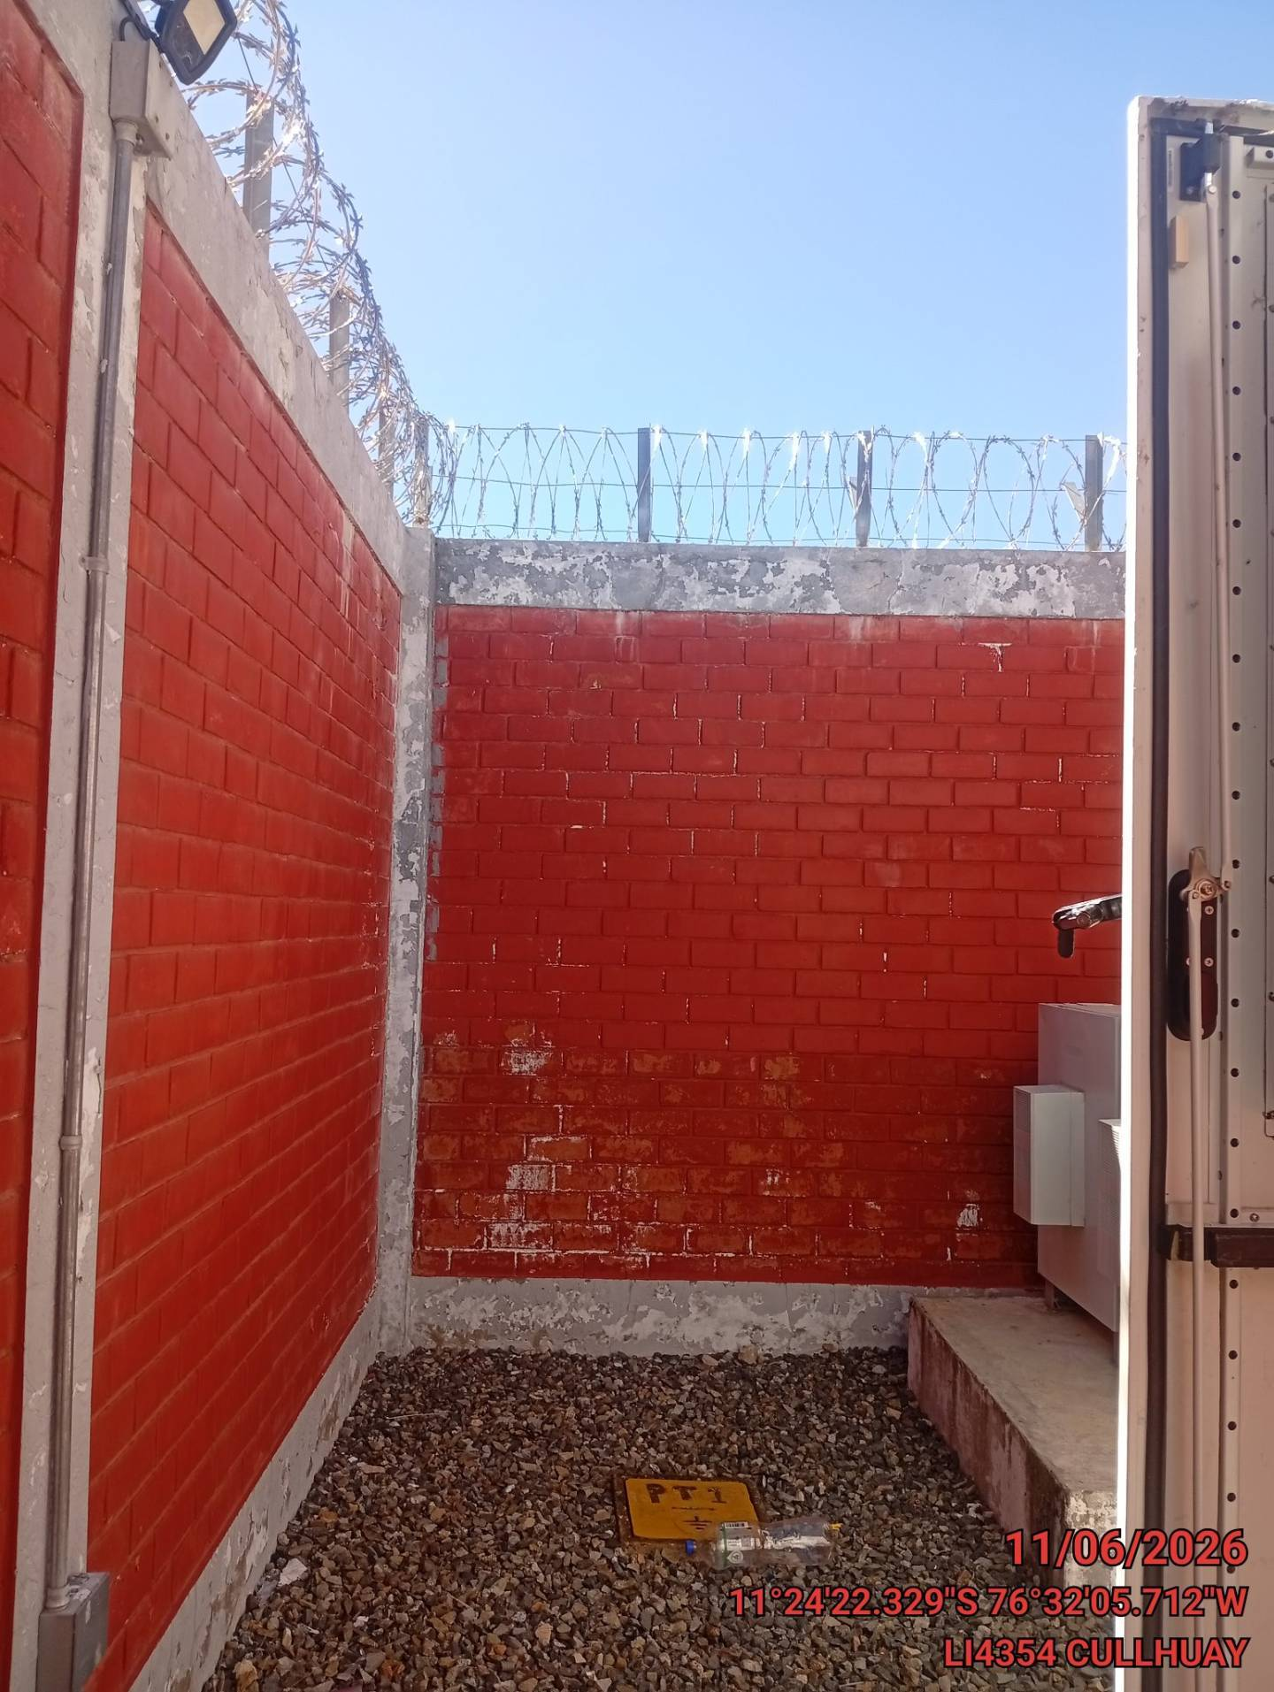

PAREDES Y COLUMNAS CON PROBLEMAS DE PINTURA |  |  |  | CRITICIDAD | BAJA
FOTO 1 |  |  | FOTO 2 |  | FOTO 3
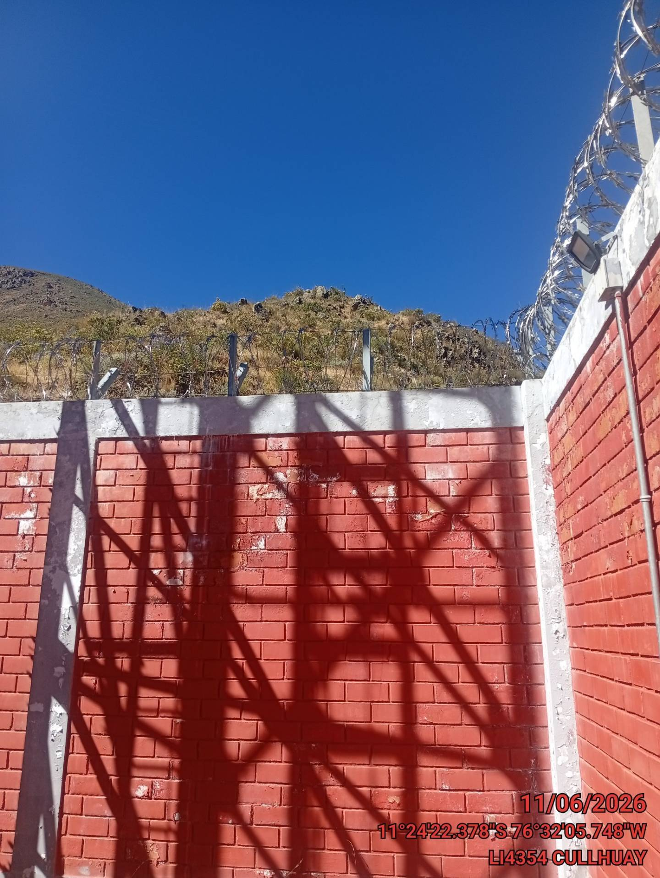 |  |  | 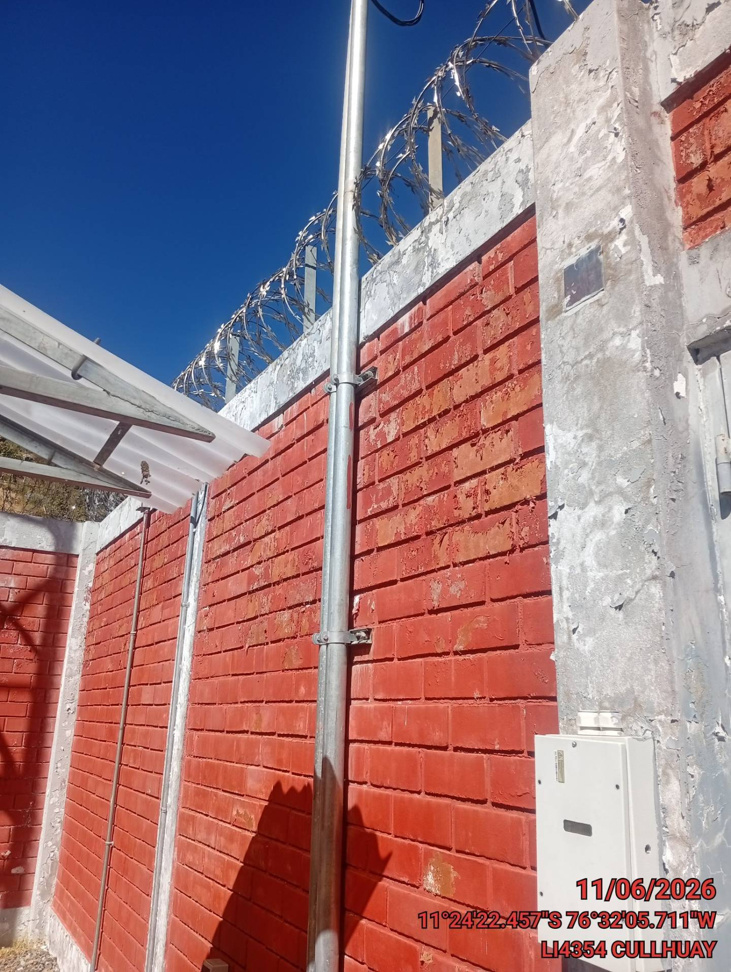 |  | 

CORCERTINA OXIDADA |  |  |  | CRITICIDAD | BAJA
FOTO 1 |  |  | FOTO 2 |  | FOTO 3
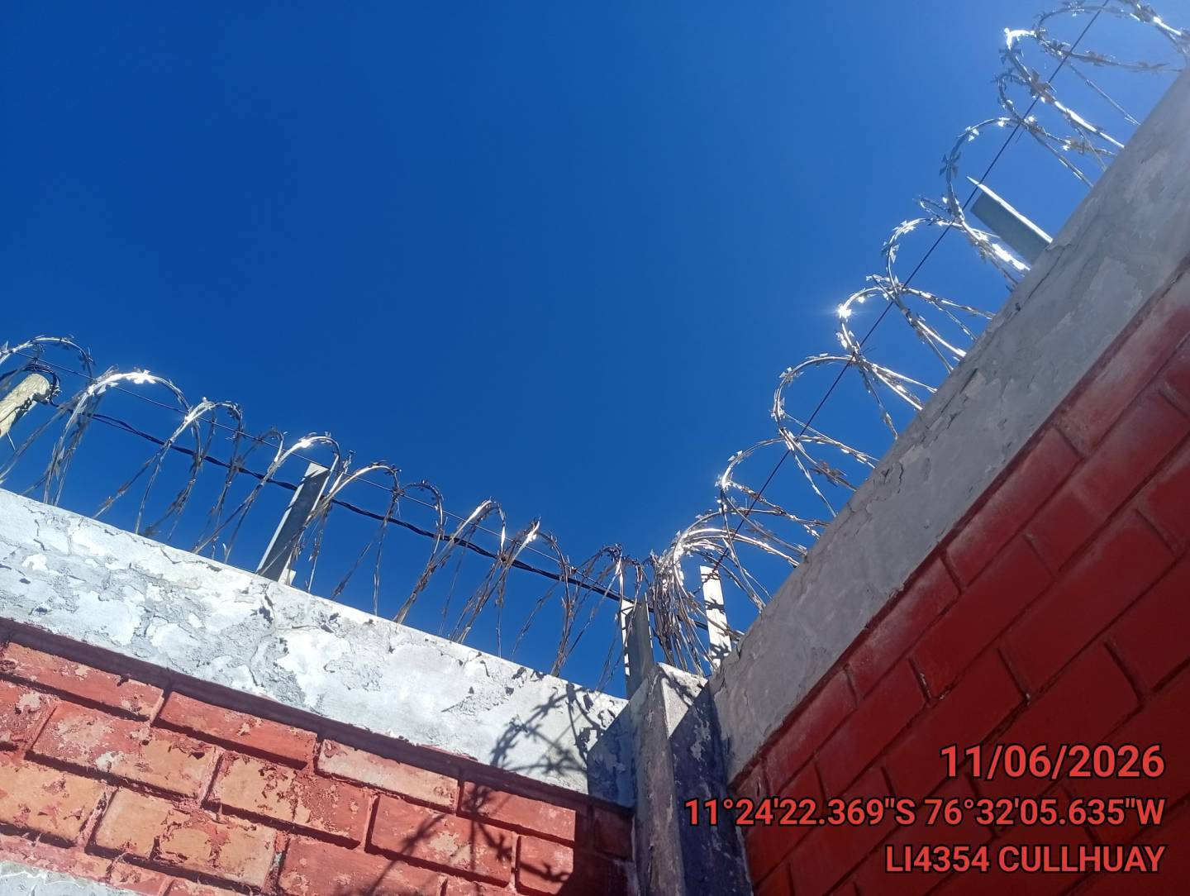 |  |  | 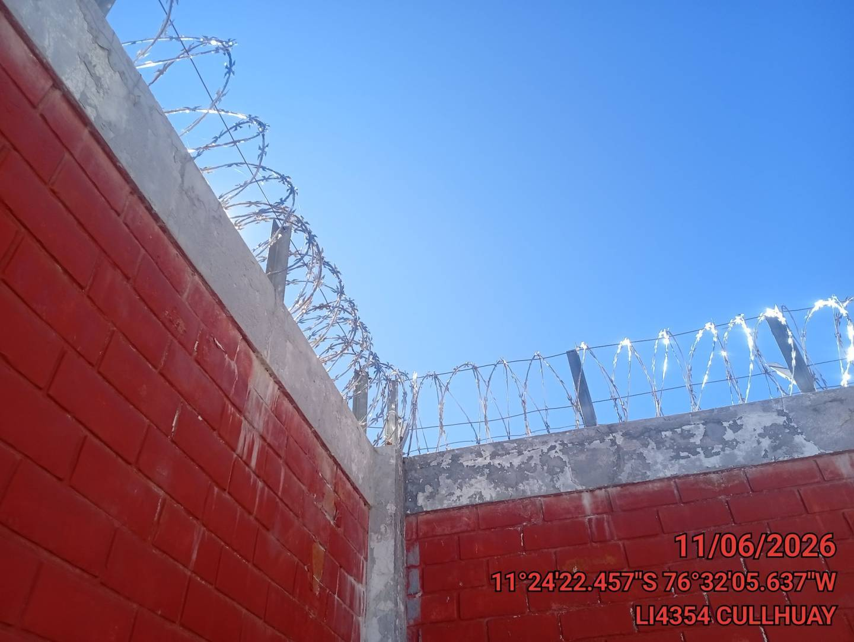

CONCRETO DESPRENDIDO |  |  |  | CRITICIDAD | BAJA
FOTO 1 |  |  | FOTO 2 |  | FOTO 3
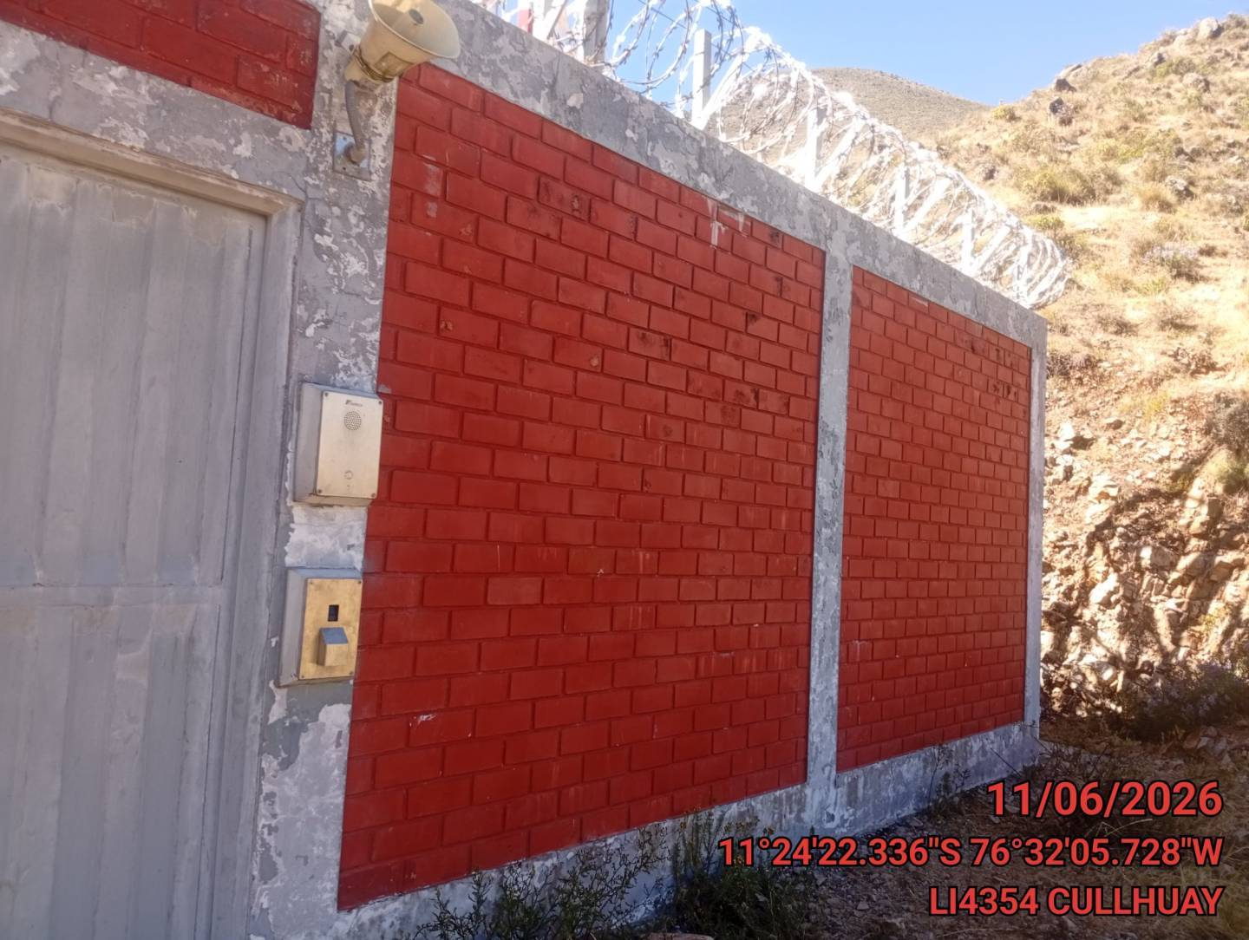 |  |  | 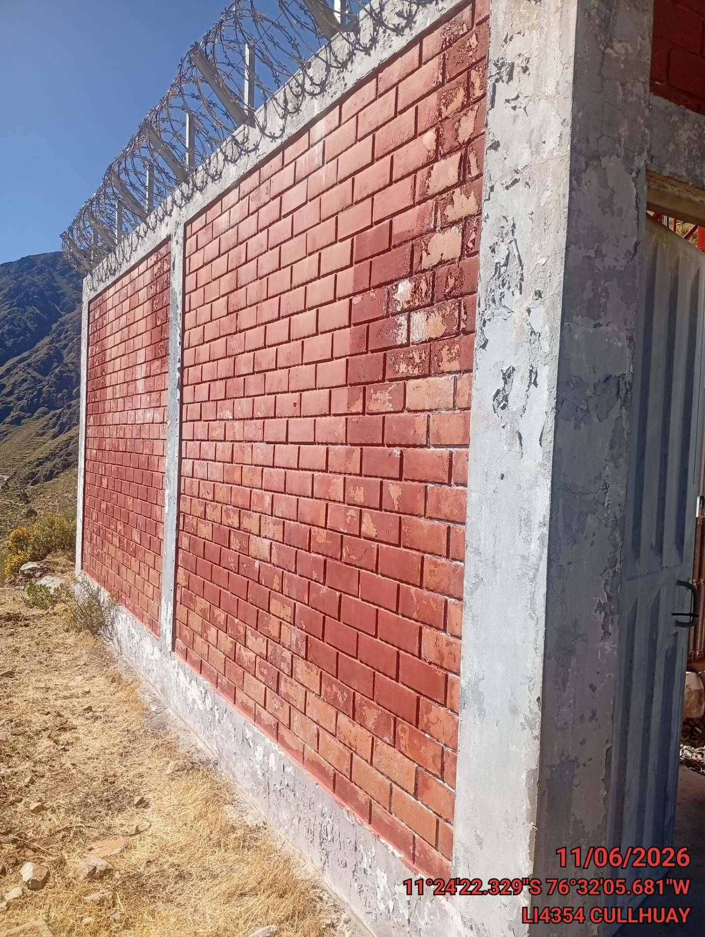

BASES DE TORRES CON FISURAS |  |  |  | CRITICIDAD | BAJA
FOTO 1 |  |  | FOTO 2 |  | FOTO 3
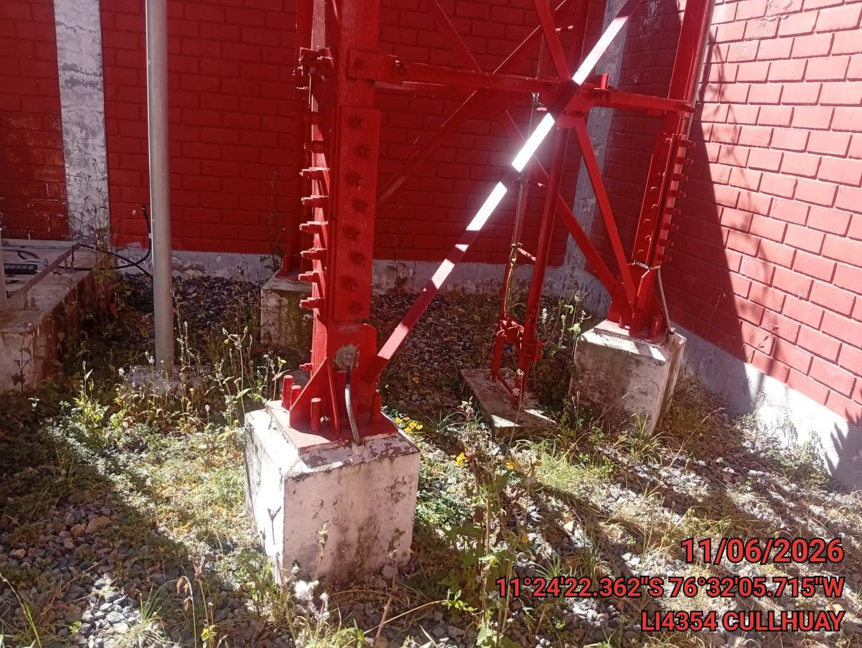 |  |  | 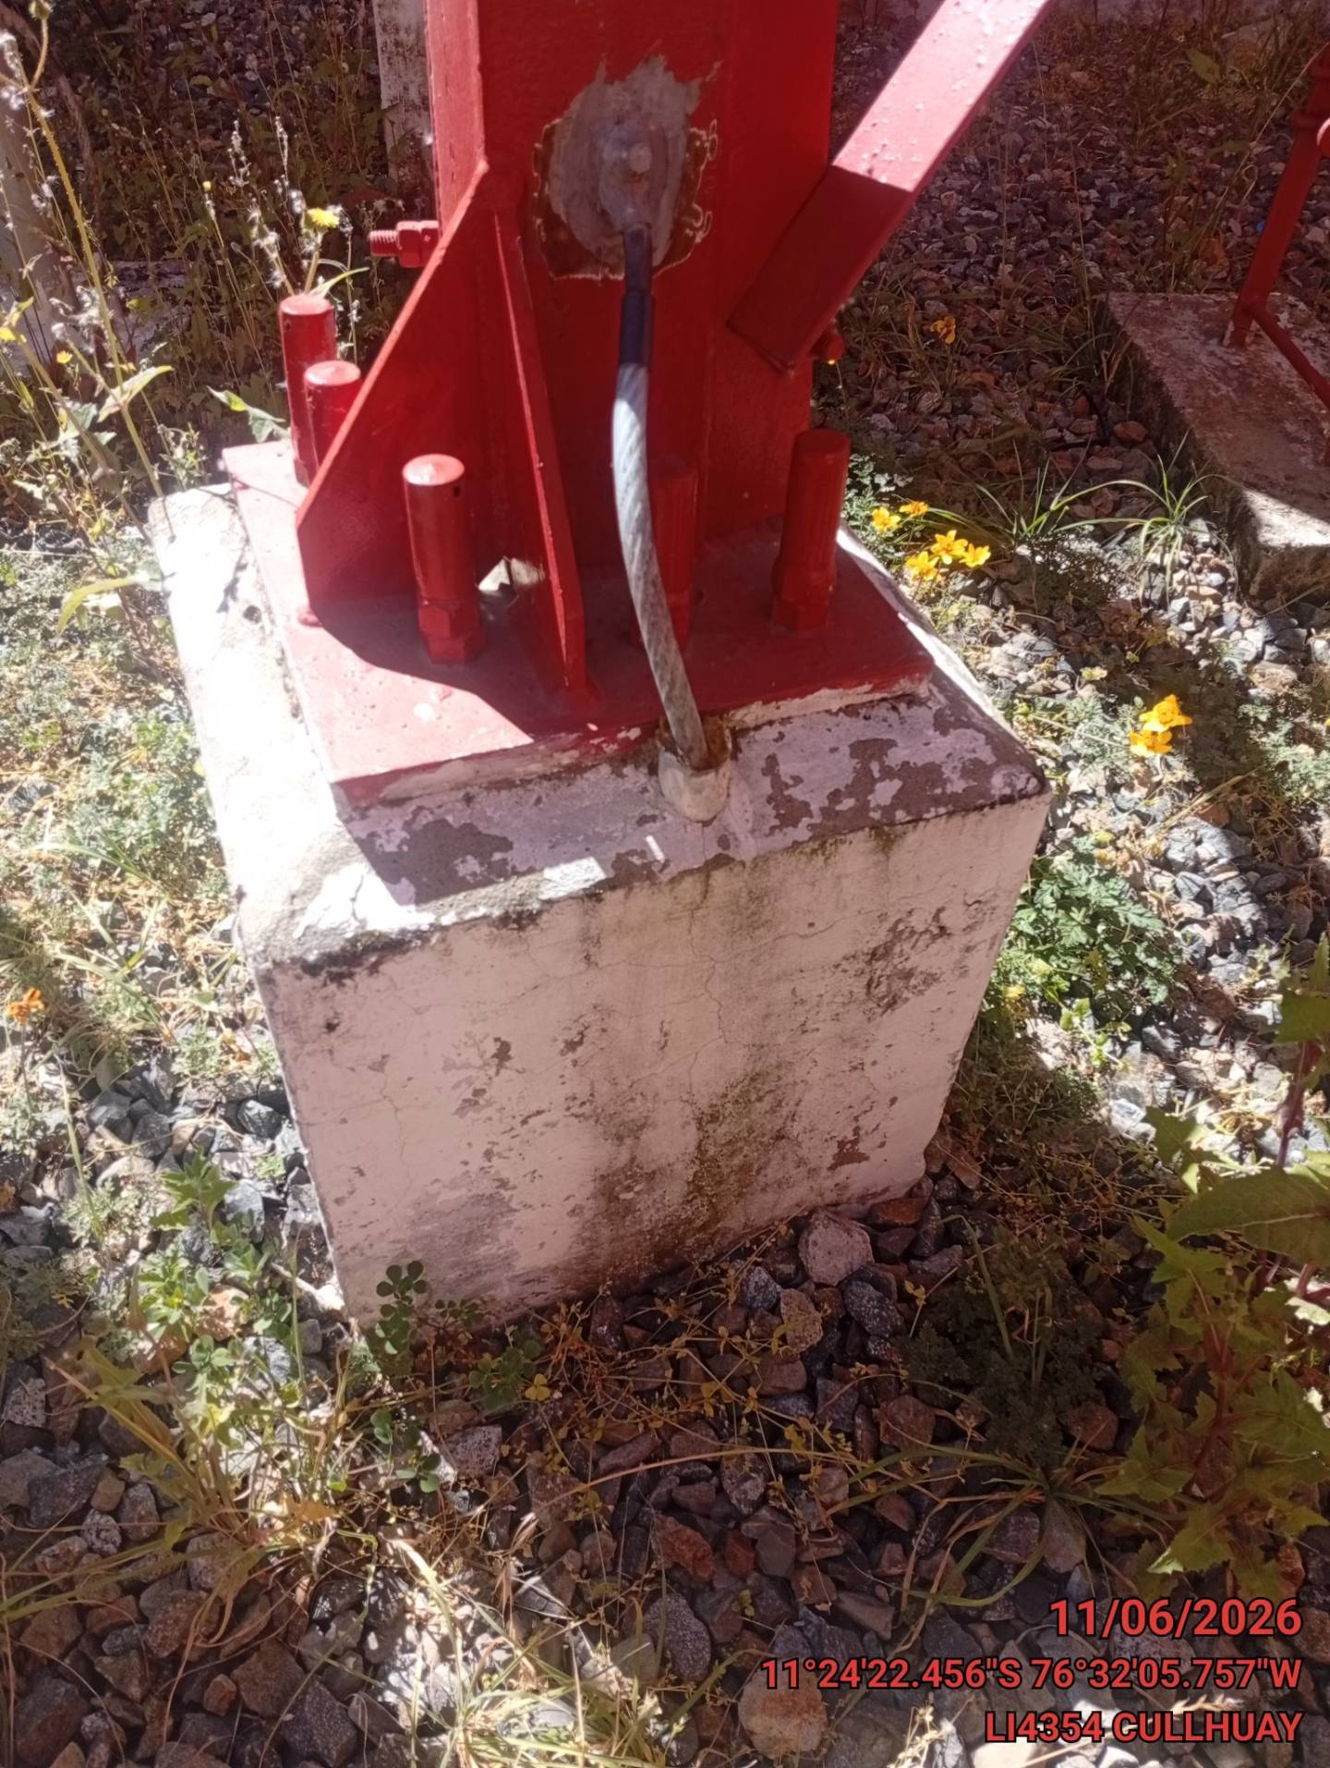

TORRE OXIDADA |  |  |  | CRITICIDAD | BAJA
FOTO 1 |  |  | FOTO 2 |  | FOTO 3
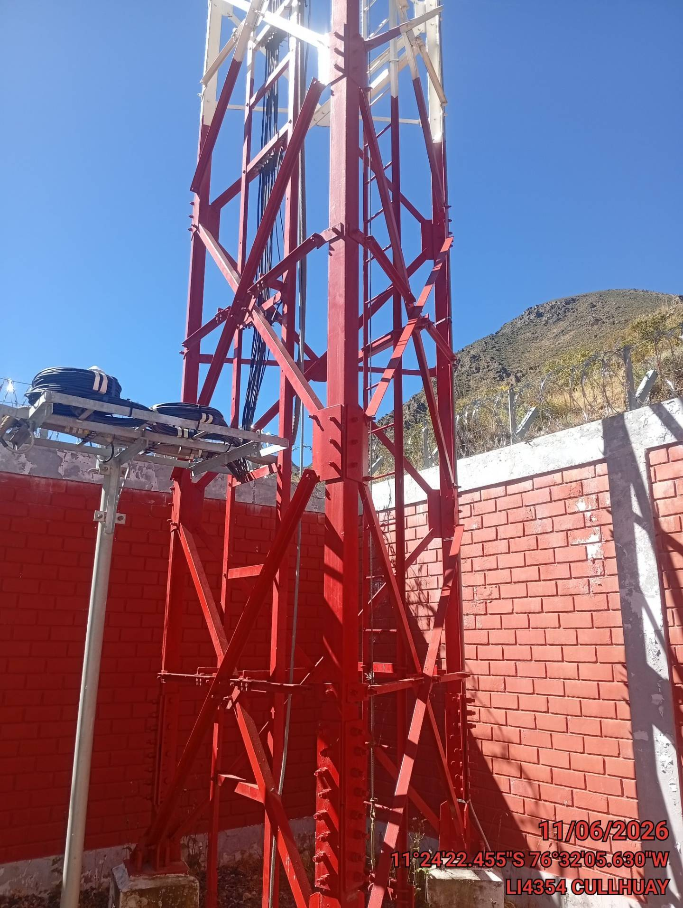 |  |  | 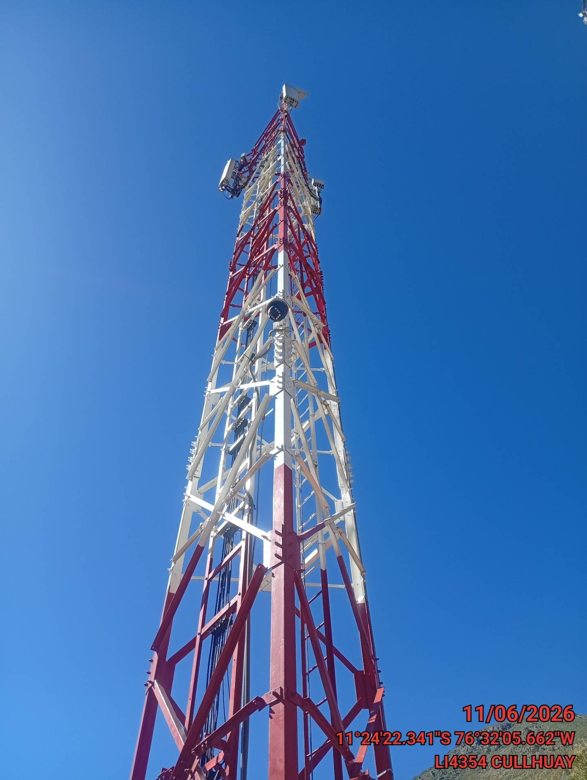

OTRAS OBSERVACIONES
SEGURIDAD FISICA / RADIOFRECUENCIA |  |  | SIST. ENERGIA BAJA-MEDIA TENSION |  | RECTIFICADOR,CARGADOR Y BB / SPD
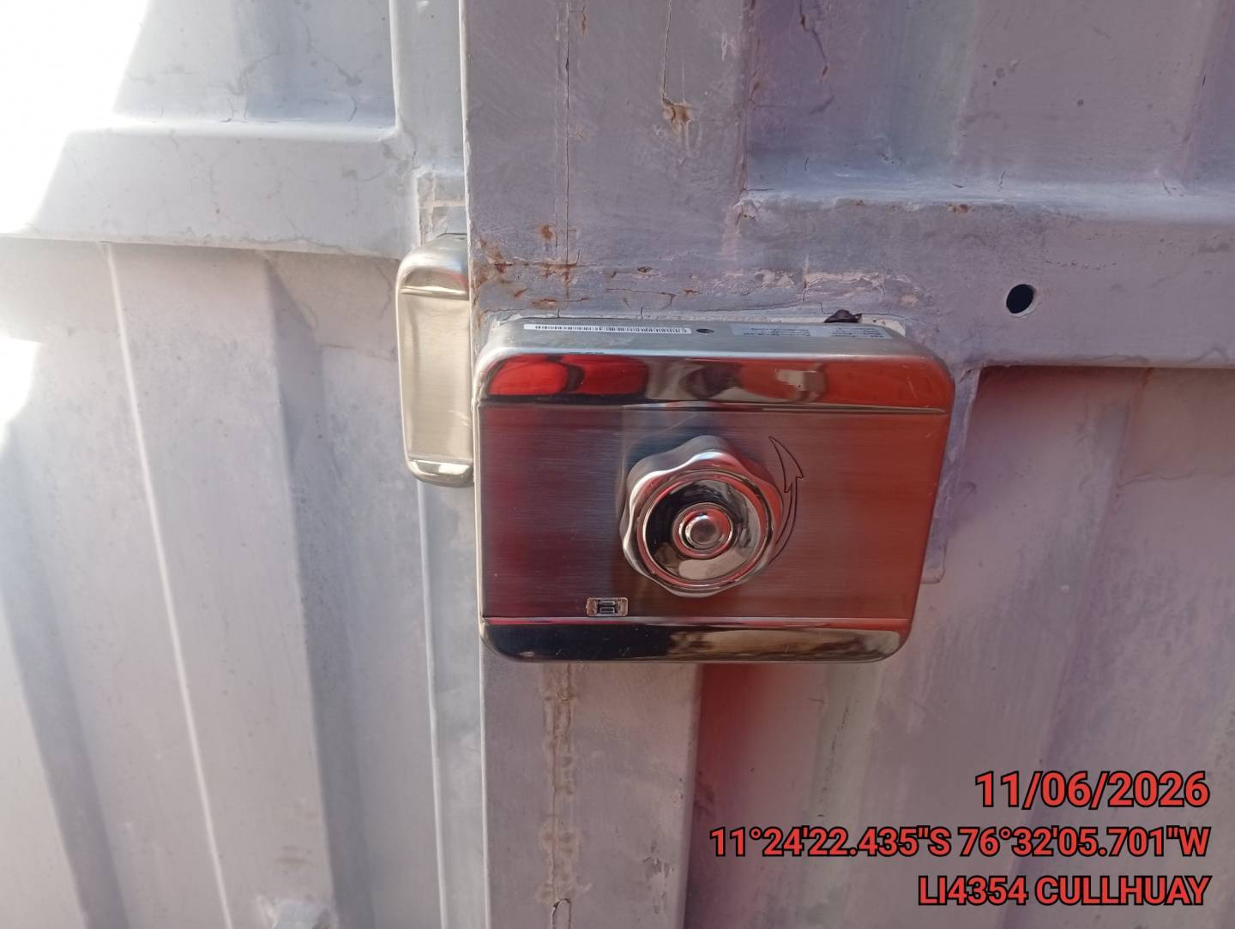

TORRES |  |  | SPAT / OBRAS CIVILES |  | CLIMATIZACION AA

